关系图
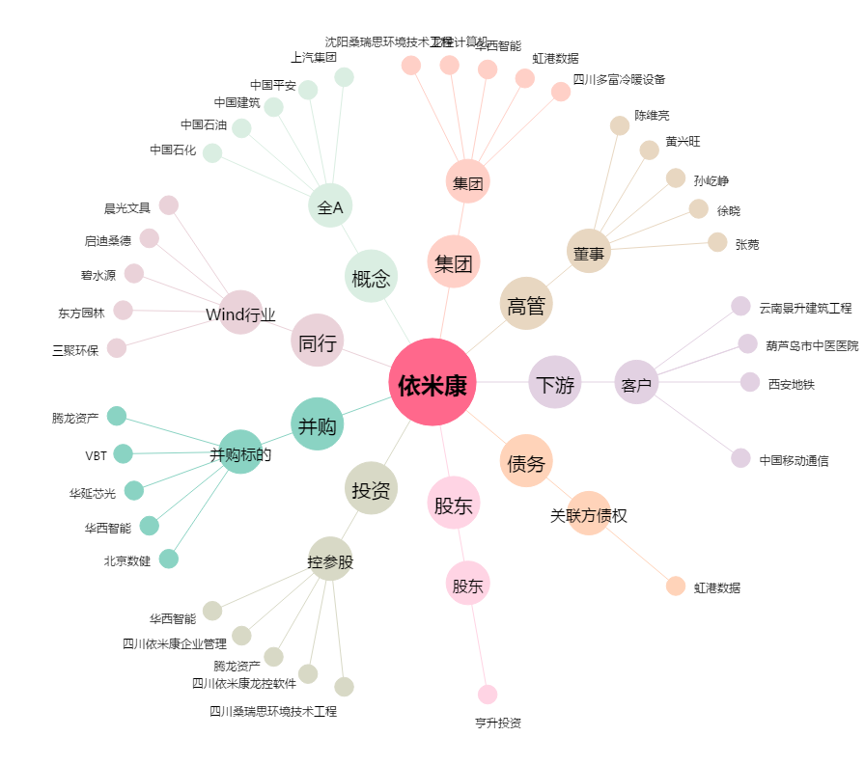
依米康[300249.SZ] - 关系概览图

